指令センター システム図
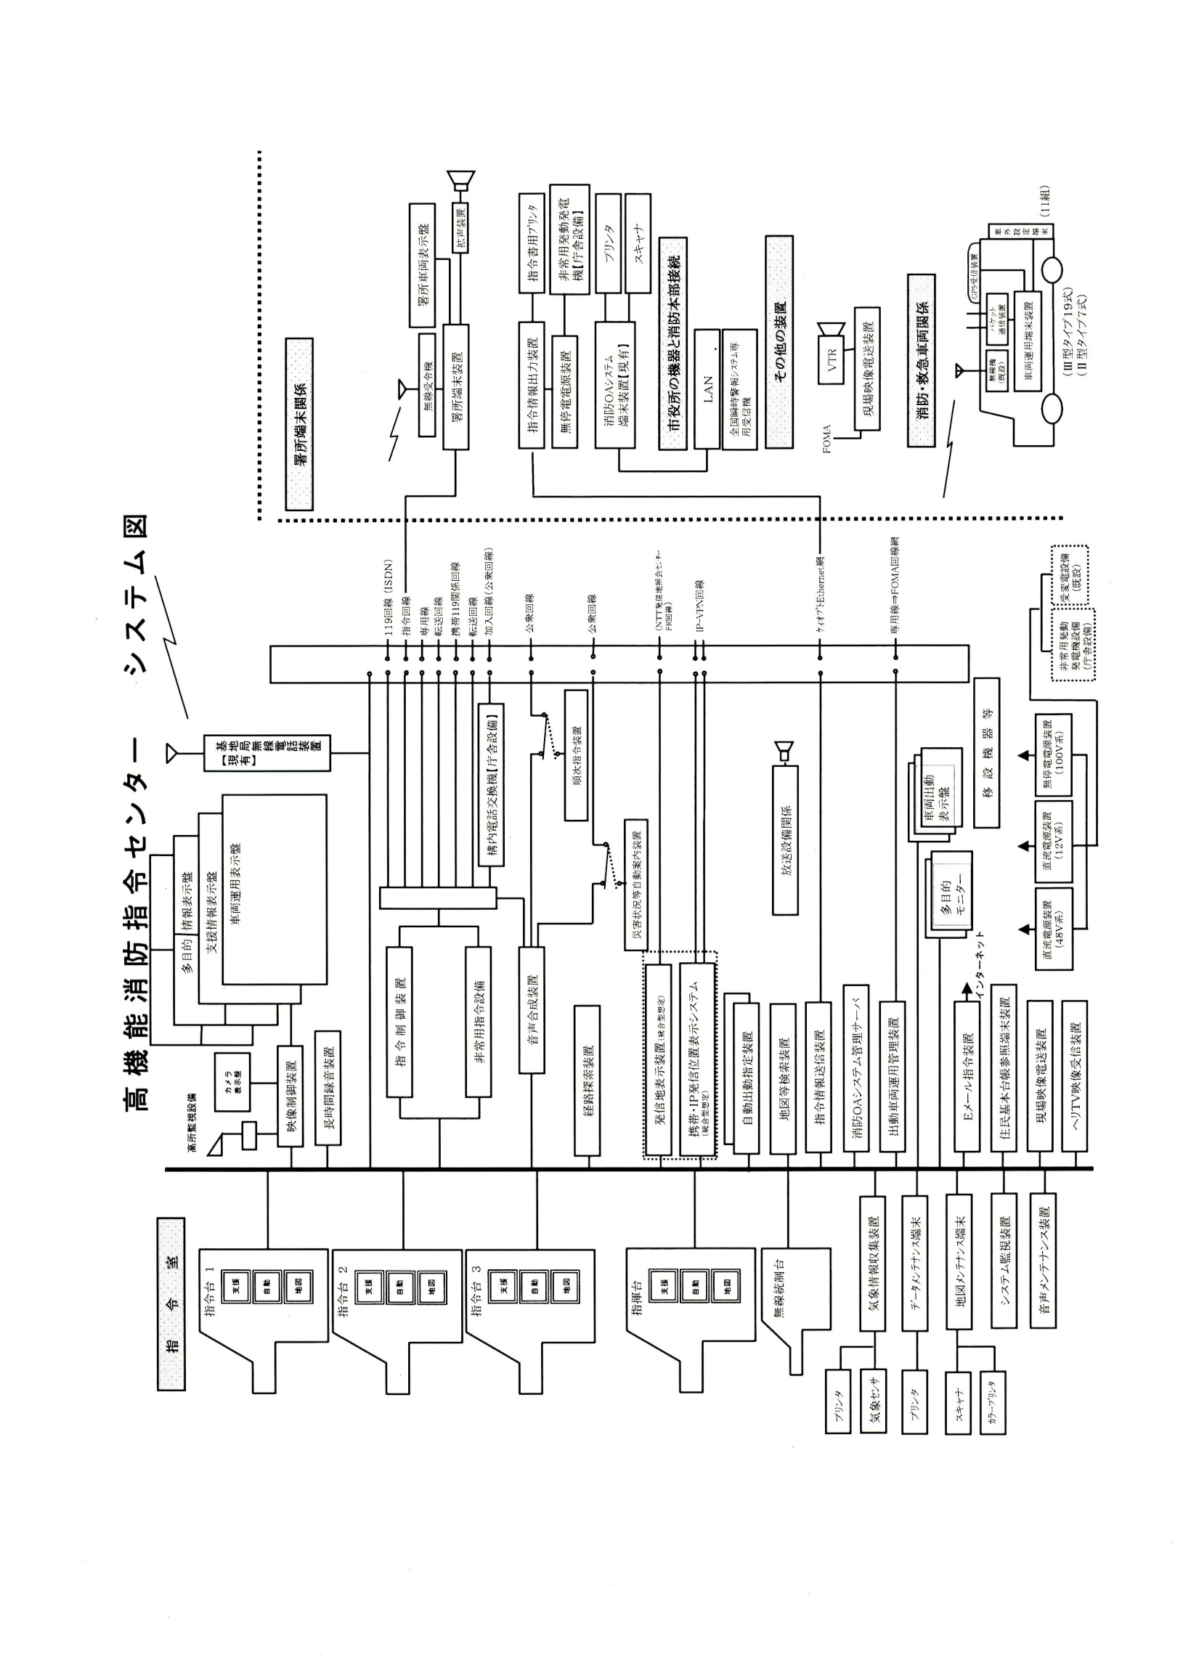
高機能消防指令センター システム図

位置情報通知ｼｽﾃﾑ
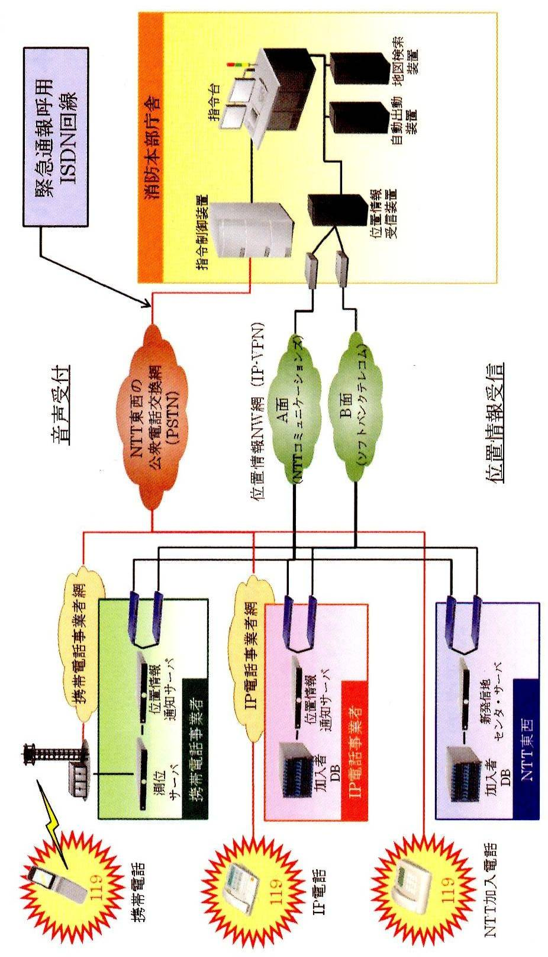
位置情報通知システム（統合型）系統図

119受信状況・安心センターおおさか着信状況
火災専用電話（119）受信状況
 | 火災通報 |  |  | 救急救助 |  |  |  | その他災害 |  |  |  | 医療機関照会 |  |  |  | 間違い 誤報 いたずら |  |  |  | その他 通報訓練 |  |  |  | 転送送信 |  |  |  | 合 計
 | 固定 | ＩＰ | 携帯 | 固定 | ＩＰ | 携帯 |  | 固定 | ＩＰ | 携帯 |  | 固定 | ＩＰ | 携帯 |  | 固定 | ＩＰ | 携帯 |  | 固定 | ＩＰ | 携帯 |  | 固定 | ＩＰ | 携帯 |  | 固定 | ＩＰ | 携帯
1月 | 2 | 7 | 9 | 202 | 384 | 500 |  | 3 | 7 | 17 |  | 14 | 68 | 167 |  | 11 | 11 | 13 |  | 46 | 84 | 135 |  | 0 | 1 | 28 |  | 278 | 562 | 869
2月 | 1 | 4 | 13 | 170 | 313 | 454 |  | 6 | 2 | 18 |  | 8 | 41 | 113 |  | 14 | 9 | 16 |  | 60 | 65 | 104 |  | 0 | 0 | 31 |  | 259 | 434 | 749
3月 | 3 | 0 | 6 | 163 | 287 | 398 |  | 10 | 4 | 11 |  | 2 | 28 | 120 |  | 7 | 10 | 12 |  | 96 | 46 | 116 |  | 0 | 1 | 26 |  | 281 | 376 | 689
4月 | 4 | 4 | 9 | 141 | 287 | 389 |  | 3 | 1 | 9 |  | 9 | 33 | 104 |  | 5 | 3 | 17 |  | 76 | 51 | 121 |  | 0 | 2 | 33 |  | 238 | 381 | 682
5月 | 0 | 0 | 2 | 124 | 302 | 376 |  | 2 | 3 | 11 |  | 12 | 33 | 131 |  | 1 | 2 | 16 |  | 57 | 47 | 112 |  | 0 | 1 | 29 |  | 196 | 388 | 677
6月 | 1 | 0 | 2 | 164 | 261 | 441 |  | 6 | 1 | 8 |  | 2 | 37 | 88 |  | 5 | 3 | 15 |  | 82 | 48 | 142 |  | 0 | 0 | 31 |  | 260 | 350 | 727
7月 | 2 | 0 | 6 | 183 | 348 | 515 |  | 1 | 3 | 16 |  | 5 | 38 | 138 |  | 12 | 3 | 27 |  | 84 | 51 | 185 |  | 0 | 0 | 30 |  | 287 | 443 | 917
8月 | 0 | 0 | 4 | 176 | 324 | 485 |  | 2 | 4 | 10 |  | 9 | 41 | 142 |  | 6 | 4 | 11 |  | 71 | 29 | 144 |  | 0 | 2 | 32 |  | 264 | 404 | 828
9月 | 4 | 1 | 7 | 149 | 299 | 708 |  | 17 | 23 | 92 |  | 7 | 34 | 143 |  | 12 | 4 | 21 |  | 129 | 88 | 489 |  | 0 | 0 | 57 |  | 318 | 449 | 1,517
10月 | 1 | 2 | 7 | 163 | 320 | 519 |  | 4 | 4 | 12 |  | 5 | 31 | 103 |  | 4 | 0 | 18 |  | 55 | 40 | 151 |  | 0 | 0 | 38 |  | 232 | 397 | 848
11月 | 1 | 0 | 5 | 157 | 325 | 423 |  | 3 | 2 | 20 |  | 6 | 29 | 91 |  | 4 | 7 | 19 |  | 89 | 50 | 143 |  | 0 | 1 | 27 |  | 260 | 414 | 728
12月 | 0 | 1 | 1 | 160 | 326 | 475 |  | 2 | 7 | 17 |  | 8 | 42 | 139 |  | 7 | 9 | 18 |  | 93 | 57 | 137 |  | 0 | 0 | 30 |  | 270 | 442 | 817
合計 | 19 | 19 | 71 | 1,952 | 3,776 | 5,683 |  | 59 | 61 | 241 |  | 87 | 455 | 1,479 |  | 88 | 65 | 203 |  | 938 | 656 | 1,979 |  | 0 | 8 | 392 |  | 3,143 | 5,040 | 10,048

救急安心センターおおさか 着信状況
 |  |  |  |  | 1月 |  | 2月 |  | 3月 |  | 4月 |  | 5月 |  | 6月 |  | 7月 |  | 8月 |  | 9月 |  | 10月 |  | 11月 |  | 12月 |  | 合 計
病院案内 |  |  |  |  | 160 |  | 128 |  | 102 |  | 79 |  | 129 |  | 104 |  | 115 |  | 149 |  | 97 |  | 90 |  | 65 |  | 155 |  | 1,373
その他 |  |  |  |  | 9 |  | 10 |  | 4 |  | 9 |  | 8 |  | 14 |  | 8 |  | 8 |  | 11 |  | 5 |  | 7 |  | 8 |  | 101
医療相談 |  |  |  |  | 145 |  | 126 |  | 109 |  | 127 |  | 145 |  | 144 |  | 151 |  | 155 |  | 128 |  | 139 |  | 109 |  | 155 |  | 1,633
 | うち救急車が必要 と判断した着信数 |  |  |  | (7) |  | (2) |  | (6) |  | (6) |  | (11) |  | (2) |  | (5) |  | (7) |  | (4) |  | (7) |  | (0) |  | (2) |  | (59)
合計 |  |  |  |  | 314 |  | 264 |  | 215 |  | 215 |  | 282 |  | 262 |  | 274 |  | 312 |  | 236 |  | 234 |  | 181 |  | 318 |  | 3,107

この欄には
数字のみ入力
合計には合算されません

無線設備一覧表(1)
アナログ無線撤去に伴い、防災相互波を除くアナログ波が廃止。
消防無線設備一覧表
（１）消防救急無線（150MHｚ帯及び260MHｚ帯・69局）
種別 | 識別信号 | アナログ波（150MHｚ帯） |  |  |  |  |  |  |  | デジタル波（260MHｚ帯）
 |  | 空中線電力 | 市 波 | 府 波 | 救急波 | 全国波１ | 全国波２ | 全国波３ | 防災相互波 | 空中線電力 | 活動波１ | 活動波２ | 主運用波 | 統制波１ | 統制波２ | 統制波３
基地局 | きししょうほんぶ | － | － | － | － | － | － | － | － | 10 | ○ | ○ | ○ | ○ | ○ | ○
陸上移動局（卓上型） | きししょうきしき | － | － | － | － | － | － | － | － | 5 | ○ | ○ | ○ | ○ | ○ | ○
同上 | きししょうはるき | － | － | － | － | － | － | － | － | 5 | ○ | ○ | ○ | ○ | ○ | ○
同上 | きししょうやぎ | － | － | － | － | － | － | － | － | 5 | ○ | ○ | ○ | ○ | ○ | ○
同上 | きししょうやまだい | － | － | － | － | － | － | － | － | 5 | ○ | ○ | ○ | ○ | ○ | ○
同上 | きししょうとうかつ | － | － | － | － | － | － | － | － | 5 | ○ | ○ | ○ | ○ | ○ | ○
陸上移動局（可搬型） | きししょうしれい１ | 10 | － | － | － | － | － | － | ○ | 5 | ○ | ○ | ○ | ○ | ○ | ○
同上 | きししょうしれい２ | 10 | － | － | － | － | － | － | ○ | 5 | ○ | ○ | ○ | ○ | ○ | ○
同上 | きししょうしき２ | 10 | － | － | － | － | － | － | ○ | 5 | ○ | ○ | ○ | ○ | ○ | ○
同上 | きししょうしき４ | 10 | － | － | － | － | － | － | ○ | 5 | ○ | ○ | ○ | ○ | ○ | ○
陸上移動局（車載型） | きししょうそうむ１ | 10 | － | － | － | － | － | － | ○ | 5 | ○ | ○ | ○ | ○ | ○ | ○
同上 | きししょうけいび１ | 10 | － | － | － | － | － | － | ○ | 5 | ○ | ○ | ○ | ○ | ○ | ○
同上 | きししょうよぼう１ | 10 | － | － | － | － | － | － | ○ | 5 | ○ | ○ | ○ | ○ | ○ | ○
同上 | きししょうよぼう２ | 10 | － | － | － | － | － | － | ○ | 5 | ○ | ○ | ○ | ○ | ○ | ○
同上 | きししょう９３ | 10 | － | － | － | － | － | － | ○ | 5 | ○ | ○ | ○ | ○ | ○ | ○
同上 | きししょうしき３ | 10 | － | － | － | － | － | － | ○ | 5 | ○ | ○ | ○ | ○ | ○ | ○
同上 | きししょうしき１ | 10 | － | － | － | － | － | － | ○ | 5 | ○ | ○ | ○ | ○ | ○ | ○
同上 | きししょうきゅうじょ１ | 10 | － | － | － | － | － | － | ○ | 5 | ○ | ○ | ○ | ○ | ○ | ○
同上 | きししょうはしご１ | 10 | － | － | － | － | － | － | ○ | 5 | ○ | ○ | ○ | ○ | ○ | ○
同上 | きししょうかがく１ | 10 | － | － | － | － | － | － | ○ | 5 | ○ | ○ | ○ | ○ | ○ | ○
同上 | きししょうほんしょ１ | 10 | － | － | － | － | － | － | ○ | 5 | ○ | ○ | ○ | ○ | ○ | ○
同上 | きししょうほん９ | 10 | － | － | － | － | － | － | ○ | 5 | ○ | ○ | ○ | ○ | ○ | ○
同上 | きししょう９１ | 10 | － | － | － | － | － | － | ○ | 5 | ○ | ○ | ○ | ○ | ○ | ○
同上 | きししょう１１ | 10 | － | － | － | － | － | － | ○ | 5 | ○ | ○ | ○ | ○ | ○ | ○
同上 | きししょう１２ | 10 | － | － | － | － | － | － | ○ | 5 | ○ | ○ | ○ | ○ | ○ | ○
同上 | きししょう１３ | 10 | － | － | － | － | － | － | ○ | 5 | ○ | ○ | ○ | ○ | ○ | ○
同上 | きししょうきしき１ | 10 | － | － | － | － | － | － | ○ | 5 | ○ | ○ | ○ | ○ | ○ | ○
同上 | きししょうはしご２ | 10 | － | － | － | － | － | － | ○ | 5 | ○ | ○ | ○ | ○ | ○ | ○
同上 | きししょうきし９ | 10 | － | － | － | － | － | － | ○ | 5 | ○ | ○ | ○ | ○ | ○ | ○
同上 | きししょう９２ | 10 | － | － | － | － | － | － | ○ | 5 | ○ | ○ | ○ | ○ | ○ | ○
同上 | きししょうはる９ | 10 | － | － | － | － | － | － | ○ | 5 | ○ | ○ | ○ | ○ | ○ | ○
同上 | きししょうはるき１ | 10 | － | － | － | － | － | － | ○ | 5 | ○ | ○ | ○ | ○ | ○ | ○
同上 | きししょうやぎ１ | 10 | － | － | － | － | － | － | ○ | 5 | ○ | ○ | ○ | ○ | ○ | ○
同上 | きししょうやま９ | 10 | － | － | － | － | － | － | ○ | 5 | ○ | ○ | ○ | ○ | ○ | ○
同上 | きししょうやまだい２ | 10 | － | － | － | － | － | － | ○ | 5 | ○ | ○ | ○ | ○ | ○ | ○
同上 | きししょうやまだい１ | 10 | － | － | － | － | － | － | ○ | 5 | ○ | ○ | ○ | ○ | ○ | ○
同上 | きししょうとうかつ１ | 10 | － | － | － | － | － | － | ○ | 5 | ○ | ○ | ○ | ○ | ○ | ○
同上 | きししょうかつらぎ１ | 10 | － | － | － | － | － | － | ○ | 5 | ○ | ○ | ○ | ○ | ○ | ○
同上 | きししょうおおさわ１ | 10 | － | － | － | － | － | － | ○ | 5 | ○ | ○ | ○ | ○ | ○ | ○
陸上移動局（携帯型） | きししょう２０１ | － | － | － | － | － | － | － | － | 5 | ○ | ○ | ○ | ○ | ○ | ○
同上 | きししょう２０２ | － | － | － | － | － | － | － | － | 5 | ○ | ○ | ○ | ○ | ○ | ○
同上 | きししょう２０３ | － | － | － | － | － | － | － | － | 5 | ○ | ○ | ○ | ○ | ○ | ○
同上 | きししょう２０４ | － | － | － | － | － | － | － | － | 5 | ○ | ○ | ○ | ○ | ○ | ○
同上 | きししょう２０５ | － | － | － | － | － | － | － | － | 5 | ○ | ○ | ○ | ○ | ○ | ○
同上 | きししょう２０６ | － | － | － | － | － | － | － | － | 5 | ○ | ○ | ○ | ○ | ○ | ○
同上 | きししょう２０７ | － | － | － | － | － | － | － | － | 5 | ○ | ○ | ○ | ○ | ○ | ○
同上 | きししょう２０８ | － | － | － | － | － | － | － | － | 5 | ○ | ○ | ○ | ○ | ○ | ○
○：送受信可能、 －：機能無し

無線設備一覧表 (2)
アナログ無線撤去に伴い、アナログ携帯無線は廃止。
種別 | 識別信号 | アナログ波（150MHｚ帯） |  |  |  |  |  |  |  | デジタル波（260MHｚ帯）
 |  | 空中線電力 | 市 波 | 府 波 | 救急波 | 全国波１ | 全国波２ | 全国波３ | 防災相互波 | 空中線電力 | 活動波１ | 活動波２ | 主運用波 | 統制波１ | 統制波２ | 統制波３
陸上移動局（携帯型） | きししょう２０９ | － | － | － | － | － | － | － | － | 5 | ○ | ○ | ○ | ○ | ○ | ○
同上 | きししょう２１０ | － | － | － | － | － | － | － | － | 5 | ○ | ○ | ○ | ○ | ○ | ○
同上 | きししょう２１１ | － | － | － | － | － | － | － | － | 5 | ○ | ○ | ○ | ○ | ○ | ○
同上 | きししょう２１２ | － | － | － | － | － | － | － | － | 5 | ○ | ○ | ○ | ○ | ○ | ○
同上 | きししょう２１３ | － | － | － | － | － | － | － | － | 5 | ○ | ○ | ○ | ○ | ○ | ○
同上 | きししょう２１４ | － | － | － | － | － | － | － | － | 5 | ○ | ○ | ○ | ○ | ○ | ○
同上 | きししょう２１５ | － | － | － | － | － | － | － | － | 5 | ○ | ○ | ○ | ○ | ○ | ○
同上 | きししょう２１６ | － | － | － | － | － | － | － | － | 5 | ○ | ○ | ○ | ○ | ○ | ○
同上 | きししょう２１７ | － | － | － | － | － | － | － | － | 5 | ○ | ○ | ○ | ○ | ○ | ○
同上 | きししょう２１８ | － | － | － | － | － | － | － | － | 5 | ○ | ○ | ○ | ○ | ○ | ○
同上 | きししょう２１９ | － | － | － | － | － | － | － | － | 5 | ○ | ○ | ○ | ○ | ○ | ○
同上 | きししょう２２０ | － | － | － | － | － | － | － | － | 5 | ○ | ○ | ○ | ○ | ○ | ○
同上 | きししょう２２１ | － | － | － | － | － | － | － | － | 5 | ○ | ○ | ○ | ○ | ○ | ○
同上 | きししょう２２２ | － | － | － | － | － | － | － | － | 5 | ○ | ○ | ○ | ○ | ○ | ○
同上 | きししょう２２３ | － | － | － | － | － | － | － | － | 5 | ○ | ○ | ○ | ○ | ○ | ○
同上 | きししょう２２４ | － | － | － | － | － | － | － | － | 5 | ○ | ○ | ○ | ○ | ○ | ○
同上 | きししょう２２５ | － | － | － | － | － | － | － | － | 5 | ○ | ○ | ○ | ○ | ○ | ○
同上 | きししょう２２６ | － | － | － | － | － | － | － | － | 5 | ○ | ○ | ○ | ○ | ○ | ○
同上 | きししょう２２７ | － | － | － | － | － | － | － | － | 5 | ○ | ○ | ○ | ○ | ○ | ○
同上 | きししょう２２８ | － | － | － | － | － | － | － | － | 5 | ○ | ○ | ○ | ○ | ○ | ○
同上 | きししょうかつらぎ２０１ | － | － | － | － | － | － | － | － | 5 | ○ | ○ | ○ | ○ | ○ | ○
同上 | きししょうおおさわ２０１ | － | － | － | － | － | － | － | － | 5 | ○ | ○ | ○ | ○ | ○ | ○
○：送受信可能、 －：機能無し

